Hoja 1
Nombre emisora | Frecuencia operación | Ancho de banda señal recibida | señal L+R (SI/NO) | Pilot (SI/NO) | Señal L-R (SI/NO) | señal RBDS (SI/NO) | Emisora registrada | Imagen de evidencia
EMISORA DE COMUNITARIA EN SAN JUAN DE GIRON | 88.2 MHz | 200KHz | SI | SI | SI | SI | SI | 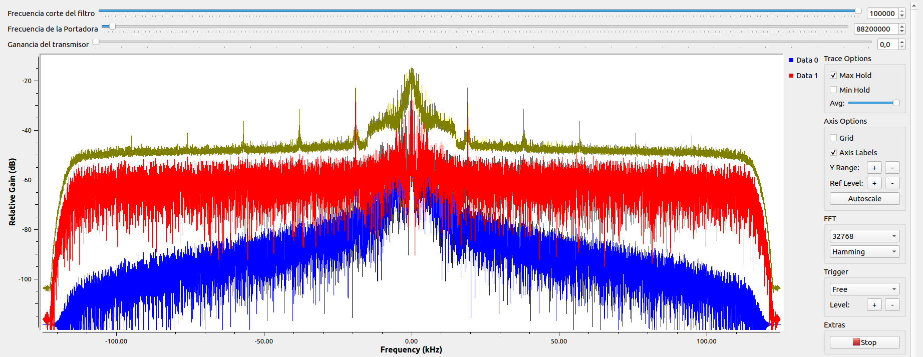
W RADIO | 90.7 MHz | 200KHz | SI | SI | SI | SI | SI | 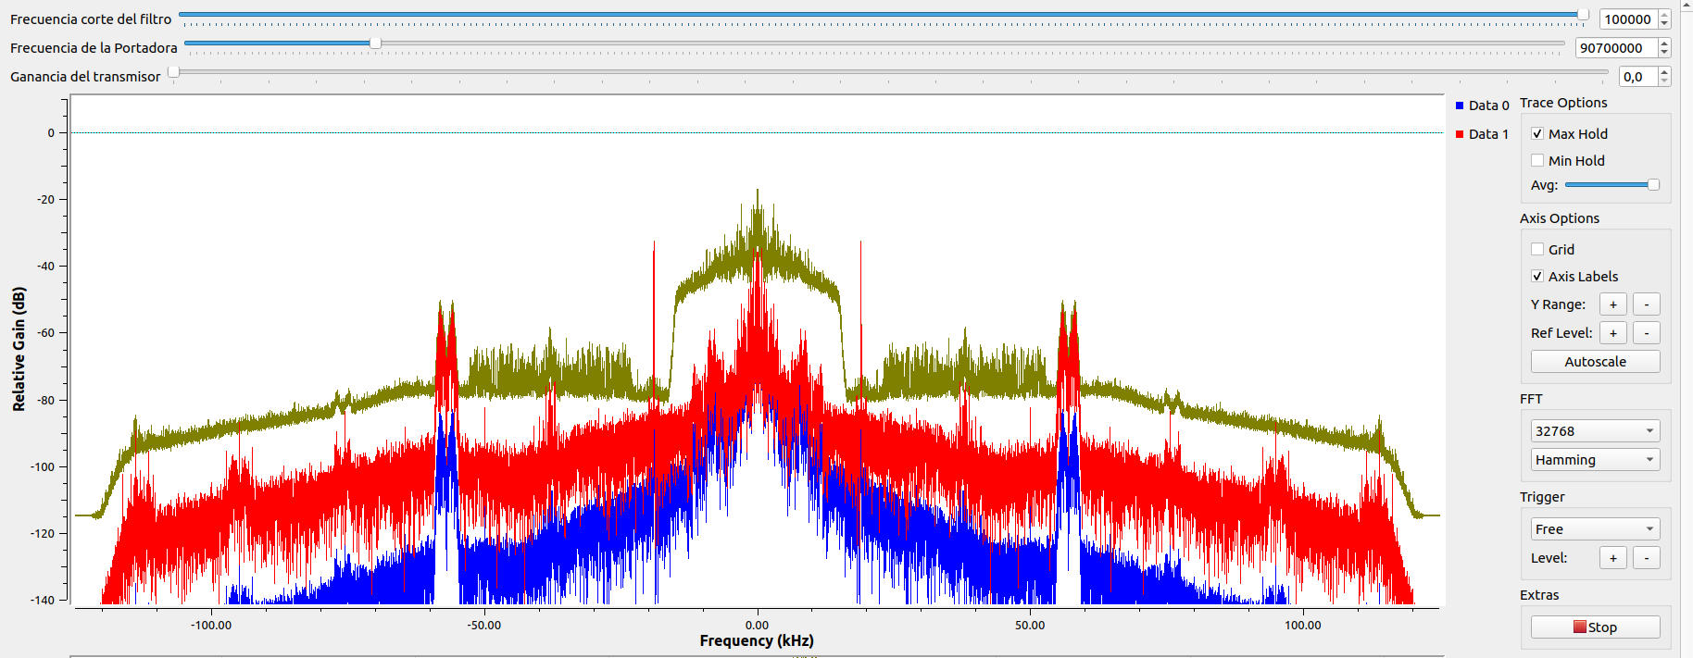
EMISORA DE INTERES PUBLICO EN BUCARAMANGA | 91.7 MHz | 200KHz | SI | SI | SI | SI | SI | 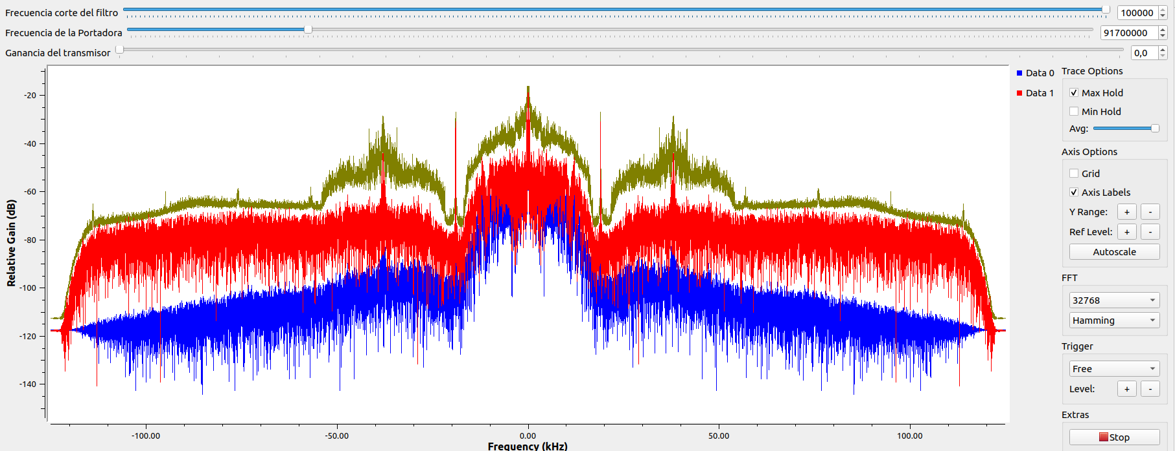
RADIONICA | 92.3 MHz | 200KHz | SI | SI | SI | SI | SI | 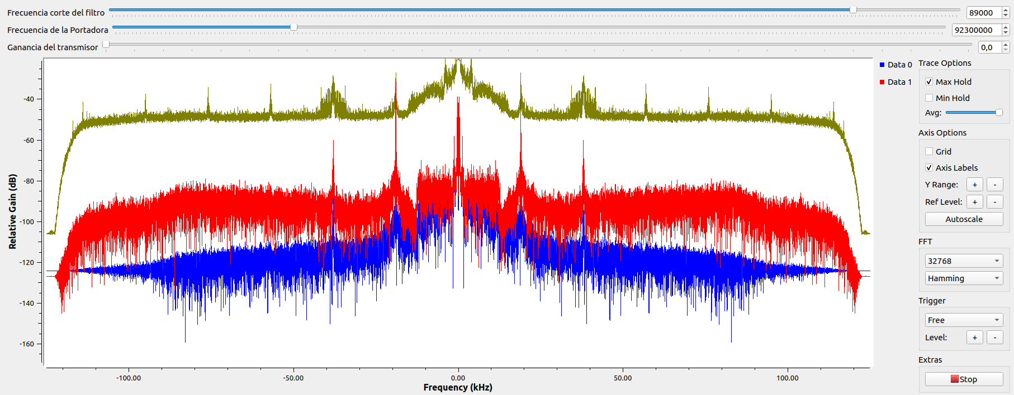
COLOMBIA ESTEREO | 92.9 MHz | 200KHz | SI | SI | SI | SI | SI | 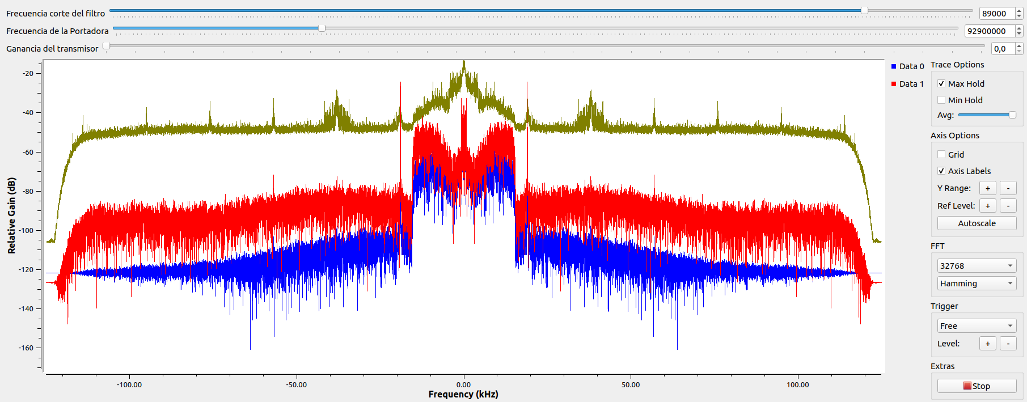
EMISORA COMUNITARIA LA BRUJULA | 93.4 MHz | 200KHz | SI | SI | SI | SI | SI | 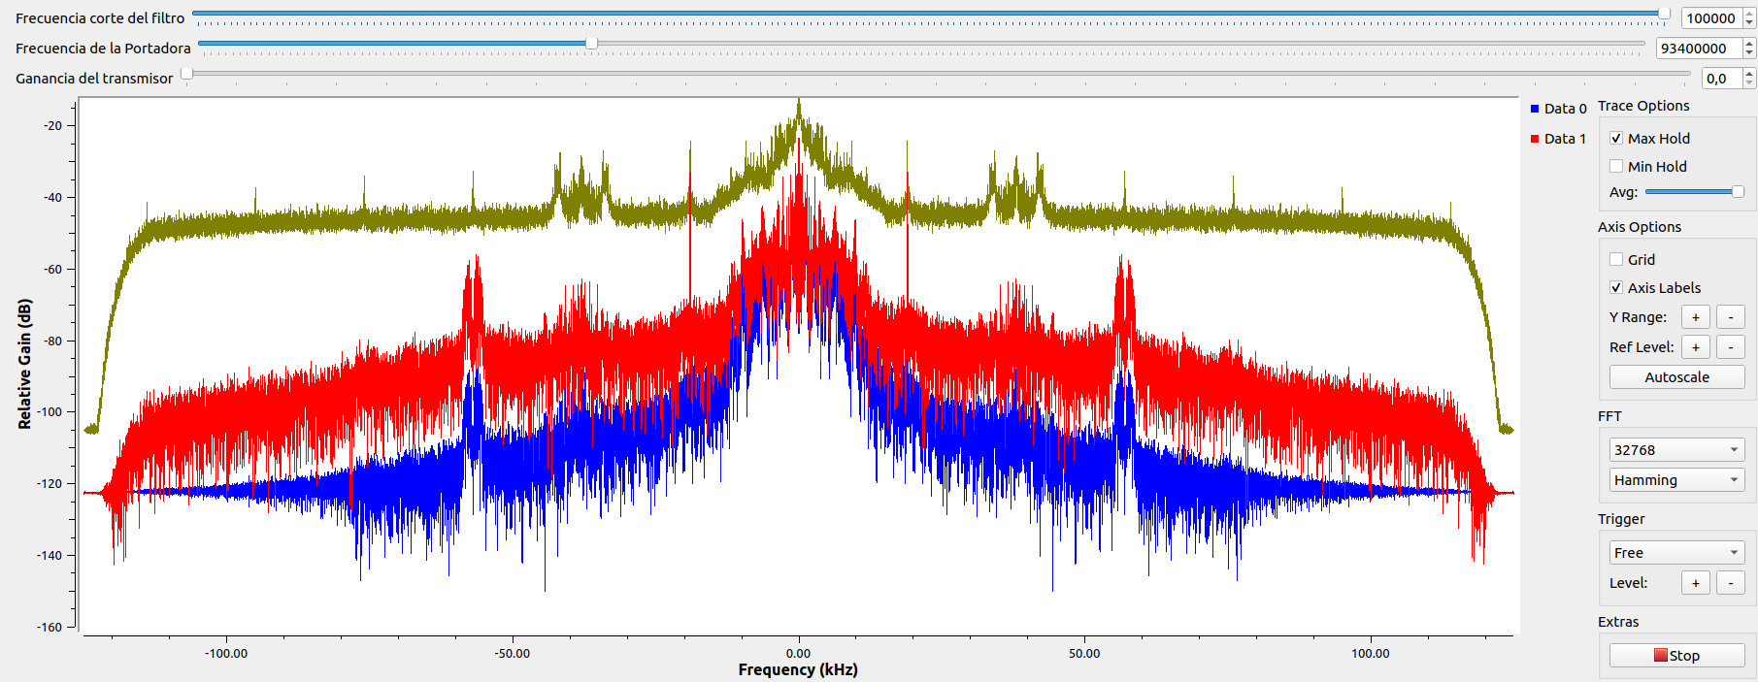
RADIO NACIONAL DE COLOMBIA | 93.7 MHz | 200KHz | SI | SI | SI | SI | SI | 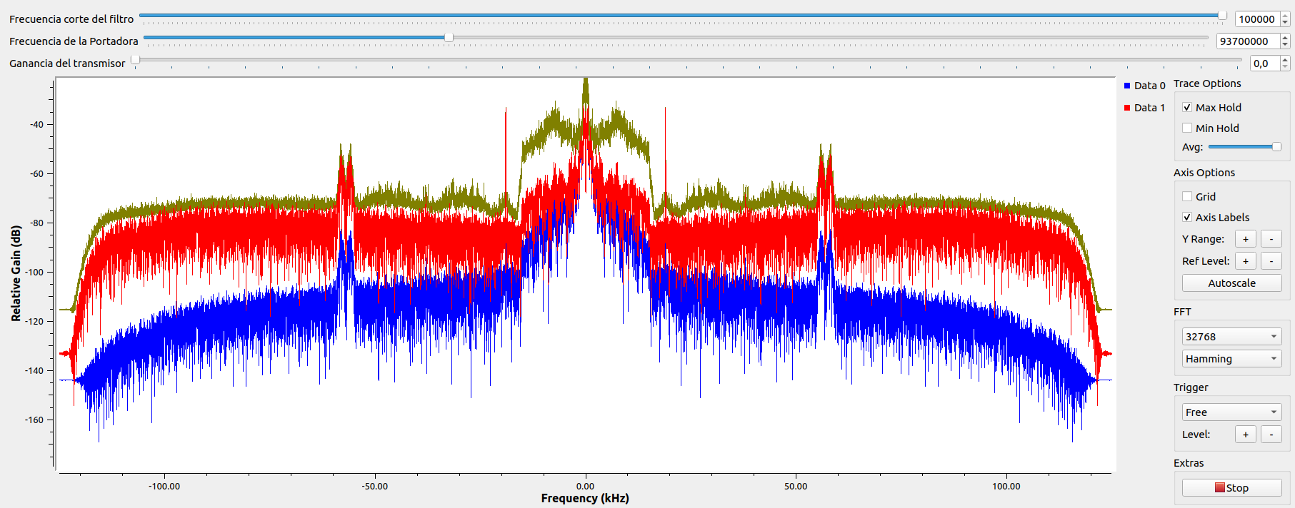
LA EMISORA OFICIAL DEL VALLENATO | 95.1 MHz | 200KHz | SI | SI | SI | SI | NO | 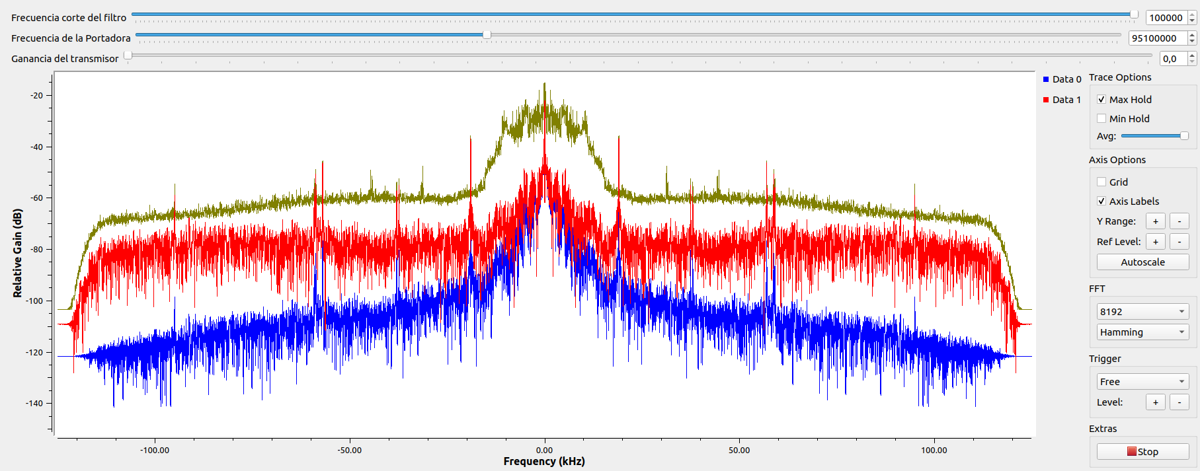
TROPICANA | 95.7 MHz | 200KHz | SI | SI | SI | SI | SI | 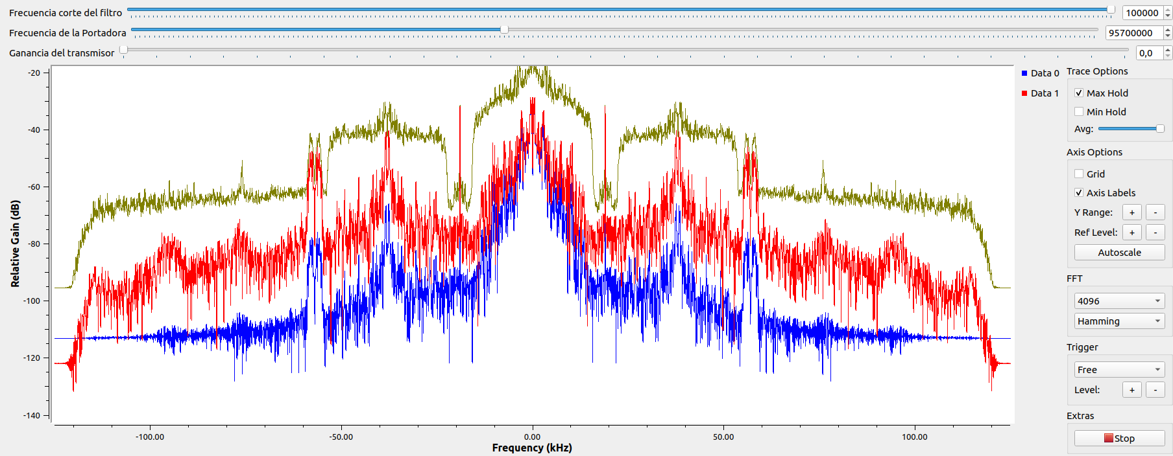
SANTO TOMAS ESTEREO | 96.2 MHz | 160KHz | SI | SI | SI | SI | SI | 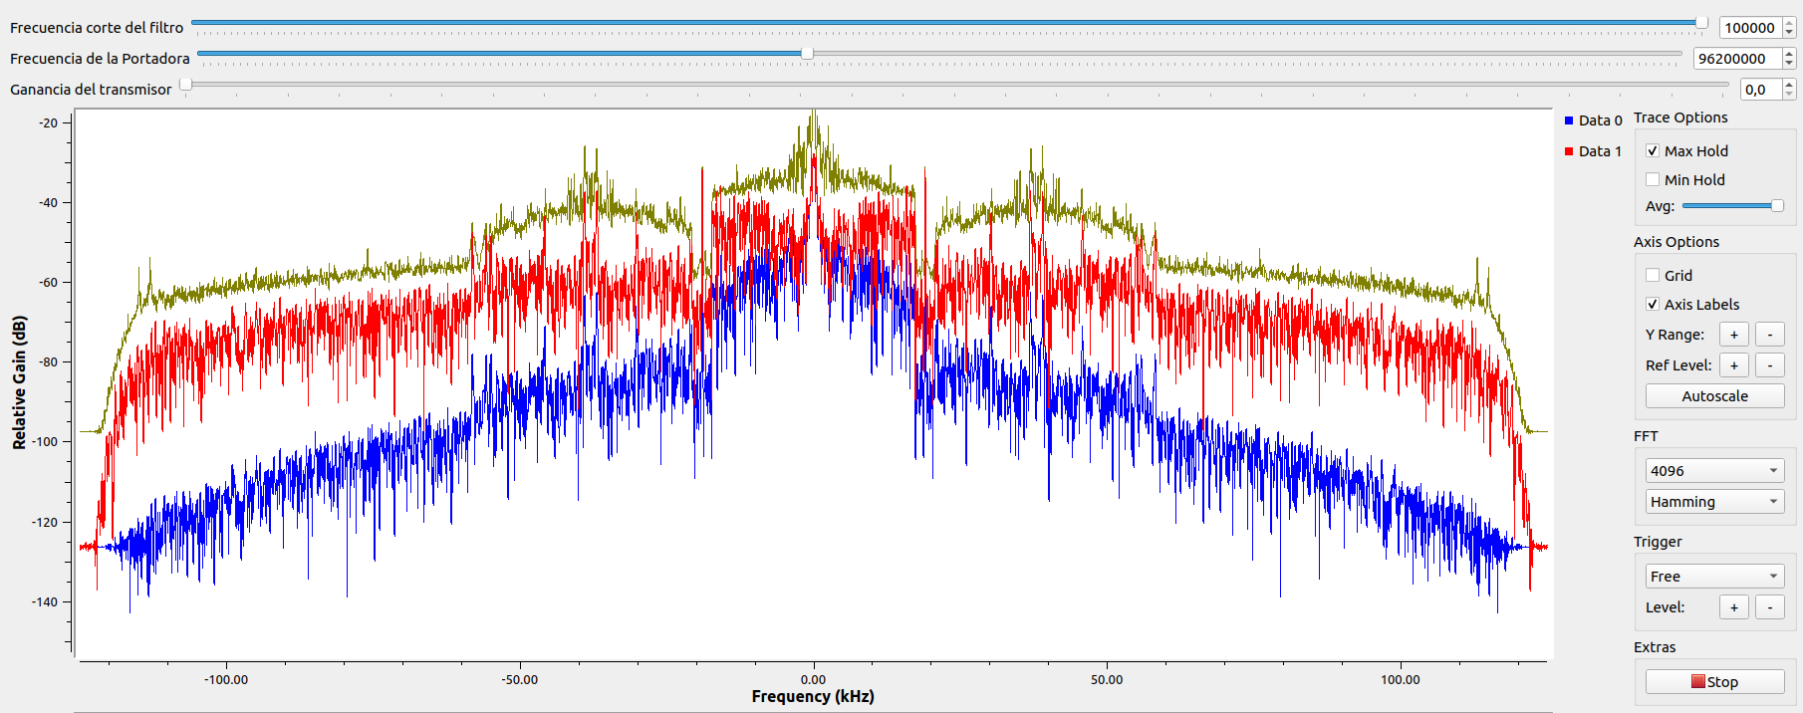
UIS ESTEREO | 96.9 MHz | 180 Khz | SI | SI | SI | SI | NO | 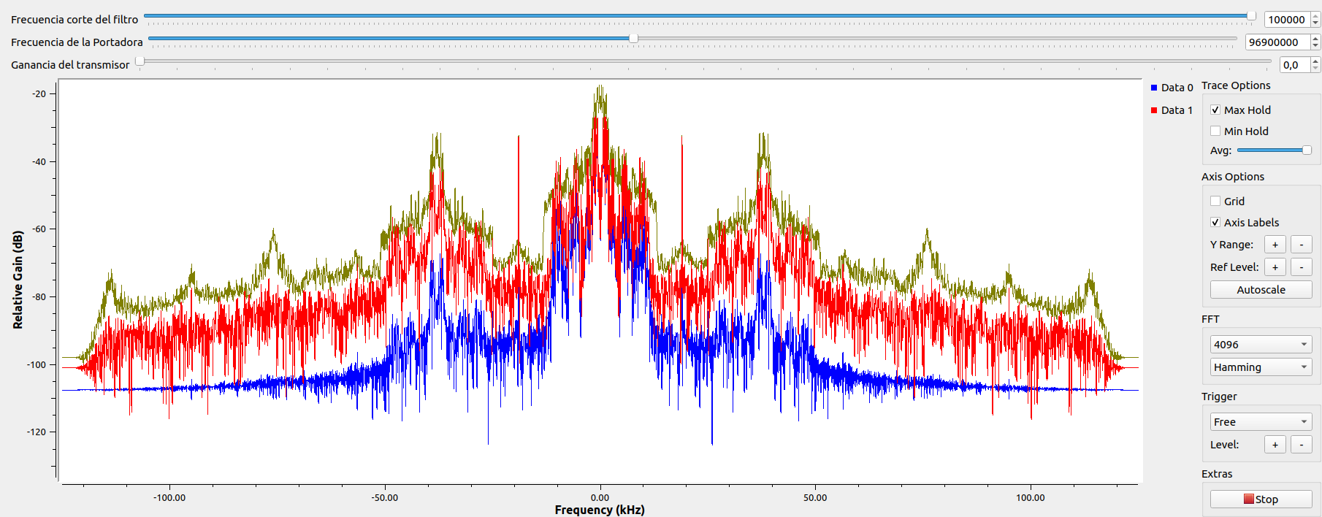
RADIO OLIMPICA FM ESTEREO | 97.7 MHz | 180 Khz | SI | SI | NO | NO | SI | 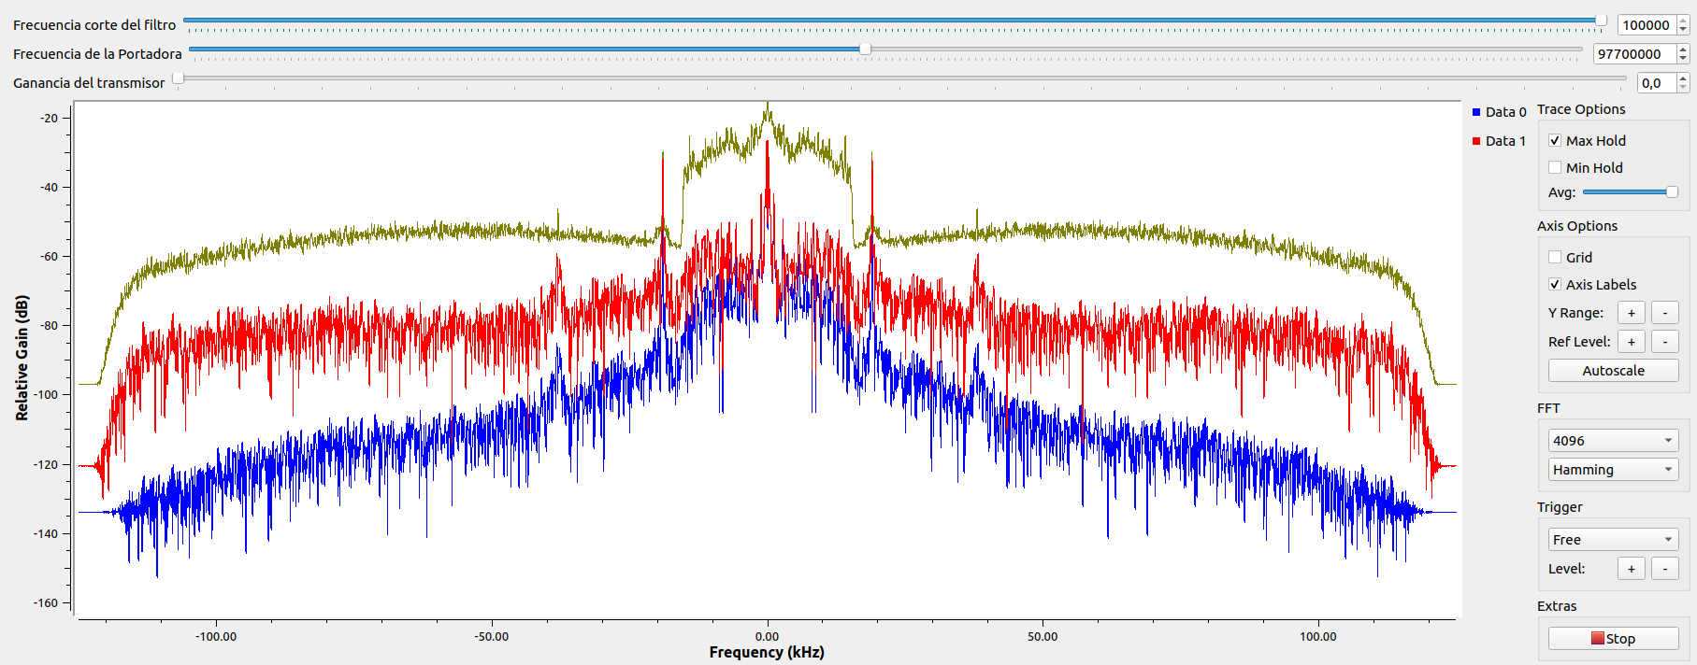
LA INOLVIDABLE | 98.5 MHz | 200KHz | SI | SI | SI | SI | NO | 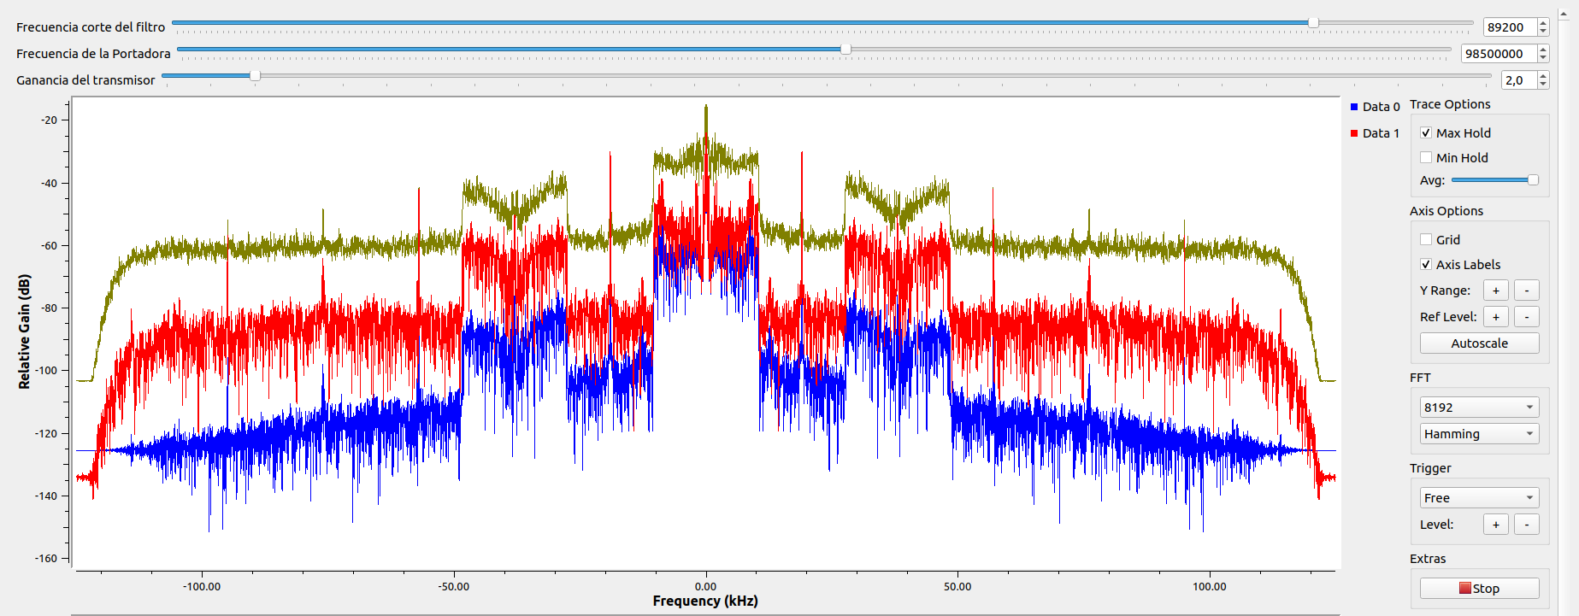
CARACOL | 99.2MHz | 150KHz | SI | NO | NO | NO | SI | 